关系图
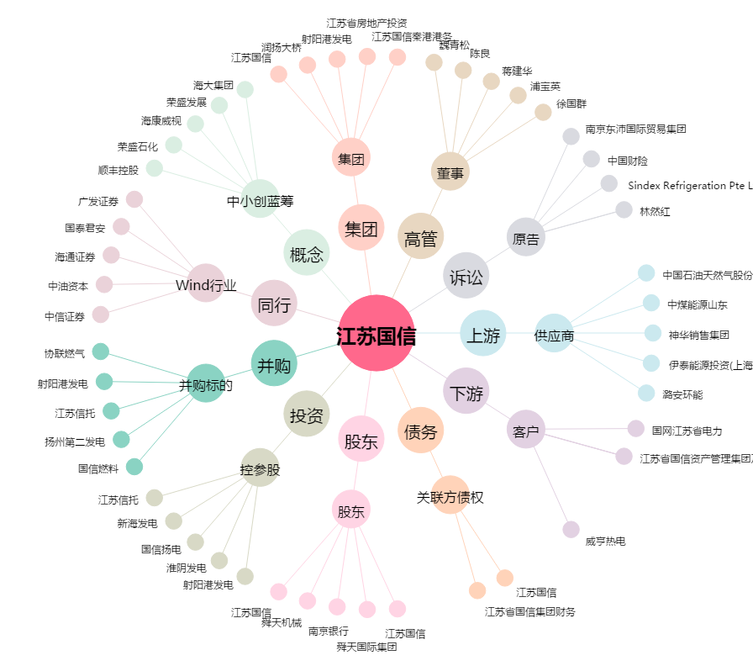
江苏国信[002608.SZ] - 关系概览图

